2019_06_data
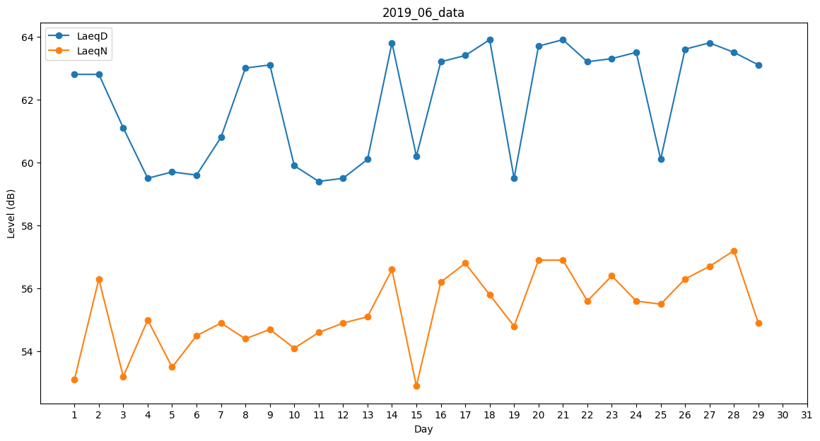
Day | LaeqD | LaeqN
1 | 62.8 | 53.1
2 | 62.8 | 56.3
3 | 61.1 | 53.2
4 | 59.5 | 55
5 | 59.7 | 53.5
6 | 59.6 | 54.5
7 | 60.8 | 54.9
8 | 63 | 54.4
9 | 63.1 | 54.7
10 | 59.9 | 54.1
11 | 59.4 | 54.6
12 | 59.5 | 54.9
13 | 60.1 | 55.1
14 | 63.8 | 56.6
15 | 60.2 | 52.9
16 | 63.2 | 56.2
17 | 63.4 | 56.8
18 | 63.9 | 55.8
19 | 59.5 | 54.8
20 | 63.7 | 56.9
21 | 63.9 | 56.9
22 | 63.2 | 55.6
23 | 63.3 | 56.4
24 | 63.5 | 55.6
25 | 60.1 | 55.5
26 | 63.6 | 56.3
27 | 63.8 | 56.7
28 | 63.5 | 57.2
29 | 63.1 | 54.9
30 | 62.6 | 0

